Feuil1
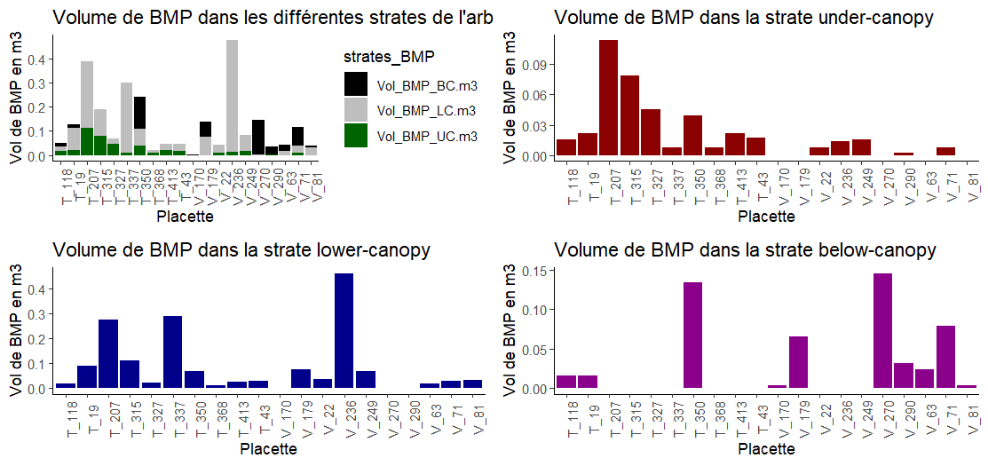
Métriques | Ecart-type
Metriques_BMP_Strates_AD : Strate UC | 0.02923044
Metriques_BMP_Strates_AD : Strate LC | 0.1204034
Metriques_BMP_Strates_AD : Strate BC | 0.0447441

